記入方法
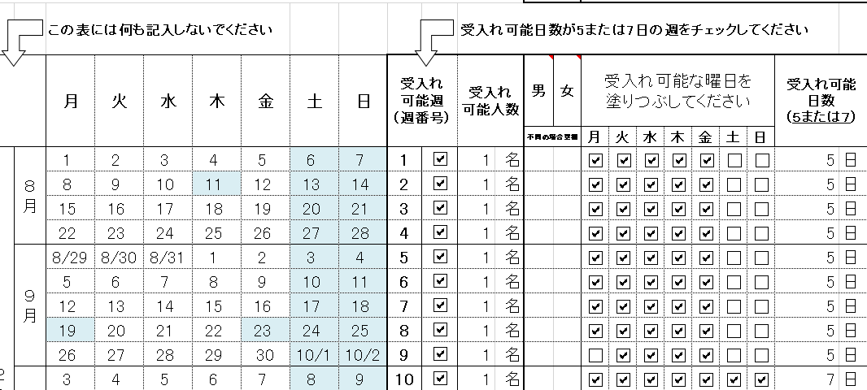
（1）施設名欄に施設名をご記入ください

（2）受入れ可能日程をご記入ください
 | ① | 受入れ可能週（週番号）
 |  | 受入れ可能日数が5または7日の週のみチェックしてください
 |  | ※4日しか受入れ出来ない週はチェックしないでください
 | ② | 受入れ可能人数
 |  | 受入れ可能人数を半角数字で記入してください
 |  | ※男性だけ女性だけを受入れる場合は男女欄に記入してください
 |  | 例）受入れ可能人数の総数が10人で女性だけ10人の場合は
 |  |  | 受入れ可能人数 | 男 | 女
 |  |  | 10 |  | 10
 |  | のように記入してください
 | ③ | 受入れ可能な曜日
 |  | 受入れ可能日数が5日の場合は
 |  | 月～日の内、5か所チェックをしてください
 |  | 受入れ可能日数が7日の場合は
 |  | 全ての曜日をチェック頂いても構いませんし
 |  | 1つも曜日をチェック頂かなくても構いません（7日=全曜日のため）
 | ④ | 受入れ可能日数
 |  | ①の受入れ可能週にチェックを入れて頂いた場合は5または7を記入してください

